Semáforo
Registros COVID-19, del 09 al 22 de julio del 2021 *

Datos actualizados al 23 de julio del 2021 a las 12:01:00 a.m.

Código departamento | Código municipio | Departamento | Municipio | Proyecciones preliminares, de Población INE | Total de tamizajes | Casos confirmados | Tasa por 100K Habitantes | Tasa Pruebas por 1000 | % de Positividad | Puntaje total | semaforo
TOTAL NACIONAL |  |  |  | 17109746 | 125956 | 33199 | 194.03560988 | 0.53 | 26.358 |  |  | Total de municipios según color
1 | 1 | GUATEMALA | GUATEMALA | 1204964 | 42881 | 9816 | 814.63 | 2.54 | 22.89 | 7.5 | >5 y <=7.5
1 | 2 | GUATEMALA | SANTA CATARINA PINULA | 86980 | 1624 | 423 | 486.32 | 1.33 | 26.05 | 8.5 | >7.5 y <=10 | Amarillo | Naranja | Rojo
1 | 3 | GUATEMALA | SAN JOSÉ PINULA | 89001 | 1428 | 379 | 425.84 | 1.15 | 26.54 | 8.5 | >7.5 y <=10 | 29 | 61 | 250
1 | 4 | GUATEMALA | SAN JOSÉ DEL GOLFO | 8409 | 63 | 19 | 225.95 | 0.54 | 30.16 | 9.5 | >7.5 y <=10
1 | 5 | GUATEMALA | PALENCIA | 74517 | 511 | 203 | 272.42 | 0.49 | 39.73 | 9.5 | >7.5 y <=10
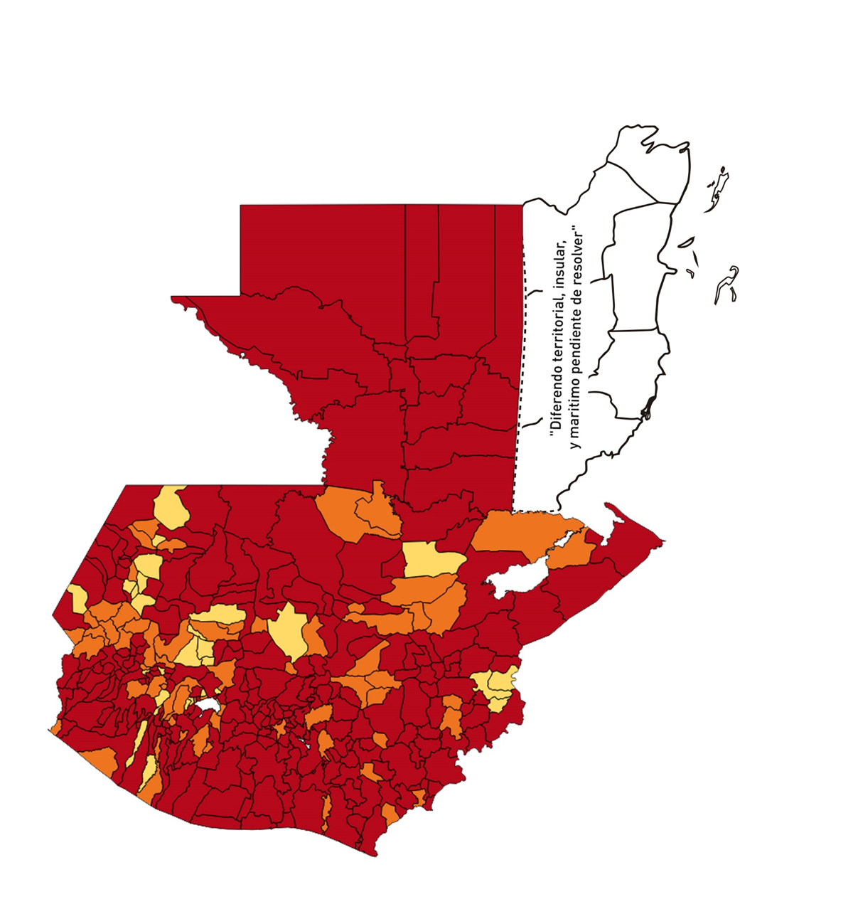
1 | 6 | GUATEMALA | CHINAUTLA | 123356 | 1239 | 426 | 345.34 | 0.72 | 34.38 | 9 | >7.5 y <=10
1 | 7 | GUATEMALA | SAN PEDRO AYAMPUC | 66926 | 402 | 139 | 207.69 | 0.43 | 34.58 | 9.5 | >7.5 y <=10
1 | 8 | GUATEMALA | MIXCO | 507220 | 6857 | 2034 | 401.01 | 0.97 | 29.66 | 8.5 | >7.5 y <=10
1 | 9 | GUATEMALA | SAN PEDRO SACATEPÉQUEZ | 55723 | 306 | 96 | 172.28 | 0.39 | 31.37 | 10 | >7.5 y <=10
1 | 10 | GUATEMALA | SAN JUAN SACATEPÉQUEZ | 281520 | 1030 | 294 | 104.43 | 0.26 | 28.54 | 10 | >7.5 y <=10
1 | 11 | GUATEMALA | SAN RAYMUNDO | 38739 | 147 | 39 | 100.67 | 0.27 | 26.53 | 10 | >7.5 y <=10
1 | 12 | GUATEMALA | CHUARRANCHO | 16872 | 90 | 11 | 65.2 | 0.38 | 12.22 | 8 | >7.5 y <=10
1 | 13 | GUATEMALA | FRAIJANES | 62906 | 837 | 139 | 220.96 | 0.95 | 16.61 | 7.5 | >5 y <=7.5
1 | 14 | GUATEMALA | AMATITLÁN | 150322 | 846 | 277 | 184.27 | 0.40 | 32.74 | 9.5 | >7.5 y <=10
1 | 15 | GUATEMALA | VILLA NUEVA | 475373 | 5014 | 1703 | 358.24 | 0.75 | 33.96 | 9 | >7.5 y <=10
1 | 16 | GUATEMALA | VILLA CANALES | 166831 | 1126 | 364 | 218.18 | 0.48 | 32.33 | 9.5 | >7.5 y <=10
1 | 17 | GUATEMALA | SAN MIGUEL PETAPA | 148250 | 1585 | 508 | 342.66 | 0.76 | 32.05 | 9 | >7.5 y <=10
2 | 1 | EL PROGRESO | GUASTATOYA | 27201 | 310 | 68 | 249.99 | 0.81 | 21.94 | 7.5 | >5 y <=7.5
2 | 2 | EL PROGRESO | MORAZÁN | 12639 | 88 | 4 | 31.65 | 0.50 | 4.55 | 5.5 | >5 y <=7.5
2 | 3 | EL PROGRESO | SAN AGUSTÍN ACASAGUASTLÁN | 55039 | 249 | 43 | 78.13 | 0.32 | 17.27 | 9 | >7.5 y <=10
2 | 4 | EL PROGRESO | SAN CRISTÓBAL ACASAGUASTLÁN | 7939 | 116 | 30 | 377.88 | 1.04 | 25.86 | 8.5 | >7.5 y <=10
2 | 5 | EL PROGRESO | EL JÍCARO | 13509 | 127 | 20 | 148.05 | 0.67 | 15.75 | 8 | >7.5 y <=10
2 | 6 | EL PROGRESO | SANSARE | 13602 | 81 | 12 | 88.22 | 0.43 | 14.81 | 7.5 | >5 y <=7.5
2 | 7 | EL PROGRESO | SANARATE | 42203 | 588 | 143 | 338.84 | 1.00 | 24.32 | 7.5 | >5 y <=7.5
2 | 8 | EL PROGRESO | SAN ANTONIO LA PAZ | 22256 | 132 | 25 | 112.33 | 0.42 | 18.94 | 8.5 | >7.5 y <=10
3 | 1 | SACATEPEQUEZ | ANTIGUA GUATEMALA | 59091 | 1524 | 349 | 590.61 | 1.84 | 22.9 | 7.5 | >5 y <=7.5
3 | 2 | SACATEPEQUEZ | JOCOTENANGO | 23492 | 581 | 194 | 825.81 | 1.77 | 33.39 | 8.5 | >7.5 y <=10
3 | 3 | SACATEPEQUEZ | PASTORES | 19661 | 198 | 58 | 295 | 0.72 | 29.29 | 9 | >7.5 y <=10
3 | 4 | SACATEPEQUEZ | SUMPANGO | 46082 | 157 | 45 | 97.65 | 0.24 | 28.66 | 10 | >7.5 y <=10
3 | 5 | SACATEPEQUEZ | SANTO DOMINGO XENACOJ | 14455 | 52 | 17 | 117.61 | 0.26 | 32.69 | 10 | >7.5 y <=10
3 | 6 | SACATEPEQUEZ | SANTIAGO SACATEPÉQUEZ | 36982 | 284 | 83 | 224.43 | 0.55 | 29.23 | 9.5 | >7.5 y <=10
3 | 7 | SACATEPEQUEZ | SAN BARTOLOMÉ MILPAS ALTAS | 8642 | 146 | 48 | 555.43 | 1.21 | 32.88 | 8.5 | >7.5 y <=10
3 | 8 | SACATEPEQUEZ | SAN LUCAS SACATEPÉQUEZ | 28819 | 571 | 206 | 714.81 | 1.42 | 36.08 | 8.5 | >7.5 y <=10
3 | 9 | SACATEPEQUEZ | SANTA LUCÍA MILPAS ALTAS | 17422 | 232 | 74 | 424.75 | 0.95 | 31.9 | 8.5 | >7.5 y <=10
3 | 10 | SACATEPEQUEZ | MAGDALENA MILPAS ALTAS | 12766 | 81 | 35 | 274.17 | 0.45 | 43.21 | 9.5 | >7.5 y <=10
3 | 11 | SACATEPEQUEZ | SANTA MARÍA DE JESÚS | 26769 | 72 | 17 | 63.51 | 0.19 | 23.61 | 9 | >7.5 y <=10
3 | 12 | SACATEPEQUEZ | CIUDAD VIEJA | 41010 | 353 | 110 | 268.23 | 0.61 | 31.16 | 9 | >7.5 y <=10
3 | 13 | SACATEPEQUEZ | SAN MIGUEL DUEÑAS | 15562 | 146 | 60 | 385.55 | 0.67 | 41.1 | 9 | >7.5 y <=10
3 | 14 | SACATEPEQUEZ | ALOTENANGO | 28129 | 170 | 53 | 188.42 | 0.43 | 31.18 | 9.5 | >7.5 y <=10
3 | 15 | SACATEPEQUEZ | SAN ANTONIO AGUAS CALIENTES | 12716 | 93 | 19 | 149.42 | 0.52 | 20.43 | 8.5 | >7.5 y <=10
3 | 16 | SACATEPEQUEZ | SANTA CATARINA BARAHONA | 4569 | 11 | 2 | 43.77 | 0.17 | 18.18 | 8 | >7.5 y <=10
4 | 1 | CHIMALTENANGO | CHIMALTENANGO | 114720 | 1193 | 373 | 325.14 | 0.74 | 31.27 | 9 | >7.5 y <=10
4 | 2 | CHIMALTENANGO | SAN JOSÉ POAQUIL | 33454 | 65 | 26 | 77.72 | 0.14 | 40 | 10 | >7.5 y <=10
4 | 3 | CHIMALTENANGO | SAN MARTÍN JILOTEPEQUE | 93517 | 326 | 95 | 101.59 | 0.25 | 29.14 | 10 | >7.5 y <=10
4 | 4 | CHIMALTENANGO | SAN JUAN COMALAPA | 59505 | 126 | 35 | 58.82 | 0.15 | 27.78 | 10 | >7.5 y <=10
4 | 5 | CHIMALTENANGO | SANTA APOLONIA | 23464 | 28 | 16 | 68.19 | 0.09 | 57.14 | 10 | >7.5 y <=10
4 | 6 | CHIMALTENANGO | TECPÁN GUATEMALA | 110891 | 207 | 63 | 56.81 | 0.13 | 30.43 | 10 | >7.5 y <=10
4 | 7 | CHIMALTENANGO | PATZÚN | 70685 | 190 | 70 | 99.03 | 0.19 | 36.84 | 10 | >7.5 y <=10
4 | 8 | CHIMALTENANGO | POCHUTA | 11116 | 42 | 8 | 71.97 | 0.27 | 19.05 | 9 | >7.5 y <=10
4 | 9 | CHIMALTENANGO | PATZICÍA | 40104 | 226 | 134 | 334.13 | 0.40 | 59.29 | 9.5 | >7.5 y <=10
4 | 10 | CHIMALTENANGO | SANTA CRUZ BALANYÁ | 10815 | 128 | 34 | 314.38 | 0.85 | 26.56 | 8.5 | >7.5 y <=10
4 | 11 | CHIMALTENANGO | ACATENANGO | 28417 | 176 | 57 | 200.58 | 0.44 | 32.39 | 9.5 | >7.5 y <=10
4 | 12 | CHIMALTENANGO | YEPOCAPA | 42153 | 135 | 55 | 130.48 | 0.23 | 40.74 | 10 | >7.5 y <=10
4 | 13 | CHIMALTENANGO | SAN ANDRÉS ITZAPA | 35087 | 380 | 139 | 396.16 | 0.77 | 36.58 | 9 | >7.5 y <=10
4 | 14 | CHIMALTENANGO | PARRAMOS | 20163 | 118 | 55 | 272.78 | 0.42 | 46.61 | 9.5 | >7.5 y <=10
4 | 15 | CHIMALTENANGO | ZARAGOZA | 29077 | 60 | 18 | 61.9 | 0.15 | 30 | 10 | >7.5 y <=10
4 | 16 | CHIMALTENANGO | EL TEJAR | 23198 | 175 | 51 | 219.85 | 0.54 | 29.14 | 9.5 | >7.5 y <=10
5 | 1 | ESCUINTLA | ESCUINTLA | 168193 | 1240 | 357 | 212.26 | 0.53 | 28.79 | 9.5 | >7.5 y <=10
5 | 2 | ESCUINTLA | SANTA LUCÍA COTZUMALGUAPA | 125854 | 452 | 120 | 95.35 | 0.26 | 26.55 | 10 | >7.5 y <=10
5 | 3 | ESCUINTLA | LA DEMOCRACIA | 25703 | 160 | 57 | 221.76 | 0.44 | 35.63 | 9.5 | >7.5 y <=10
5 | 4 | ESCUINTLA | SIQUINALÁ | 25993 | 119 | 44 | 169.28 | 0.33 | 36.97 | 10 | >7.5 y <=10
5 | 5 | ESCUINTLA | MASAGUA | 48002 | 160 | 59 | 122.91 | 0.24 | 36.88 | 10 | >7.5 y <=10
5 | 6 | ESCUINTLA | TIQUISATE | 63422 | 482 | 148 | 233.36 | 0.54 | 30.71 | 9.5 | >7.5 y <=10
5 | 7 | ESCUINTLA | LA GOMERA | 52114 | 380 | 124 | 237.94 | 0.52 | 32.63 | 9.5 | >7.5 y <=10
5 | 8 | ESCUINTLA | GUANAGAZAPA | 17361 | 67 | 18 | 103.68 | 0.28 | 26.87 | 10 | >7.5 y <=10
5 | 9 | ESCUINTLA | PUERTO DE SAN JOSÉ | 67326 | 166 | 50 | 74.27 | 0.18 | 30.12 | 10 | >7.5 y <=10
5 | 10 | ESCUINTLA | IZTAPA | 20096 | 53 | 19 | 94.55 | 0.19 | 35.85 | 10 | >7.5 y <=10
5 | 11 | ESCUINTLA | PALÍN | 71172 | 192 | 54 | 75.87 | 0.19 | 28.13 | 10 | >7.5 y <=10
5 | 12 | ESCUINTLA | SAN VICENTE PACAYA | 18172 | 192 | 92 | 506.27 | 0.75 | 47.92 | 9 | >7.5 y <=10
5 | 13 | ESCUINTLA | NUEVA CONCEPCIÓN | 81233 | 95 | 30 | 36.93 | 0.08 | 31.58 | 9 | >7.5 y <=10
5 | 14 | ESCUINTLA | SIPACATE | 17838 | 77 | 63 | 353.18 | 0.31 | 81.82 | 10 | >7.5 y <=10
6 | 1 | SANTA ROSA | CUILAPA | 46974 | 184 | 49 | 104.31 | 0.28 | 26.63 | 10 | >7.5 y <=10
6 | 2 | SANTA ROSA | BARBERENA | 61079 | 137 | 48 | 78.59 | 0.16 | 35.04 | 10 | >7.5 y <=10
6 | 3 | SANTA ROSA | SANTA ROSA DE LIMA | 21415 | 199 | 47 | 219.47 | 0.66 | 23.62 | 8 | >7.5 y <=10
6 | 4 | SANTA ROSA | CASILLAS | 26059 | 125 | 45 | 172.69 | 0.34 | 36 | 10 | >7.5 y <=10
6 | 5 | SANTA ROSA | SAN RAFAEL LAS FLORES | 13850 | 54 | 15 | 108.3 | 0.28 | 27.78 | 10 | >7.5 y <=10
6 | 6 | SANTA ROSA | ORATORIO | 27115 | 101 | 29 | 106.95 | 0.27 | 28.71 | 10 | >7.5 y <=10
6 | 7 | SANTA ROSA | SAN JUAN TECUACO | 12825 | 15 | 5 | 38.99 | 0.08 | 33.33 | 9 | >7.5 y <=10
6 | 8 | SANTA ROSA | CHIQUIMULILLA | 64871 | 130 | 37 | 57.04 | 0.14 | 28.46 | 10 | >7.5 y <=10
6 | 9 | SANTA ROSA | TAXISCO | 36751 | 67 | 19 | 51.7 | 0.13 | 28.36 | 9 | >7.5 y <=10
6 | 10 | SANTA ROSA | SANTA MARÍA IXHUATÁN | 26721 | 67 | 14 | 52.39 | 0.18 | 20.9 | 8 | >7.5 y <=10
6 | 11 | SANTA ROSA | GUAZACAPÁN | 22197 | 23 | 5 | 22.53 | 0.07 | 21.74 | 7 | >5 y <=7.5
6 | 12 | SANTA ROSA | SANTA CRUZ NARANJO | 17875 | 32 | 10 | 55.94 | 0.13 | 31.25 | 10 | >7.5 y <=10
6 | 13 | SANTA ROSA | PUEBLO NUEVO VIÑAS | 29418 | 43 | 17 | 57.79 | 0.10 | 39.53 | 10 | >7.5 y <=10
6 | 14 | SANTA ROSA | NUEVA SANTA ROSA | 39286 | 273 | 76 | 193.45 | 0.50 | 27.84 | 9.5 | >7.5 y <=10
7 | 1 | SOLOLA | SOLOLÁ | 99934 | 121 | 26 | 26.02 | 0.09 | 21.49 | 8 | >7.5 y <=10
7 | 2 | SOLOLA | SAN JOSÉ CHACAYÁ | 5220 | 1 | 0 | 0 | 0.01 | 0 | 4 | >2.5 y <=5
7 | 3 | SOLOLA | SANTA MARÍA VISITACIÓN | 2602 | 1 | 0 | 0 | 0.03 | 0 | 4 | >2.5 y <=5
7 | 4 | SOLOLA | SANTA LUCÍA UTATLÁN | 21790 | 30 | 7 | 32.12 | 0.10 | 23.33 | 8 | >7.5 y <=10
7 | 5 | SOLOLA | NAHUALÁ | 93541 | 93 | 22 | 23.52 | 0.07 | 23.66 | 7 | >5 y <=7.5
7 | 6 | SOLOLA | SANTA CATARINA IXTAHUACÁN | 61274 | 69 | 12 | 19.58 | 0.08 | 17.39 | 7 | >5 y <=7.5
7 | 7 | SOLOLA | SANTA CLARA LA LAGUNA | 10340 | 7 | 1 | 9.67 | 0.05 | 14.29 | 5 | >2.5 y <=5
7 | 8 | SOLOLA | CONCEPCIÓN | 7214 | 1 | 0 | 0 | 0.01 | 0 | 4 | >2.5 y <=5
7 | 9 | SOLOLA | SAN ANDRÉS SEMETABAJ | 14861 | 58 | 24 | 161.5 | 0.28 | 41.38 | 10 | >7.5 y <=10
7 | 10 | SOLOLA | PANAJACHEL | 16101 | 126 | 36 | 223.59 | 0.56 | 28.57 | 9.5 | >7.5 y <=10
7 | 11 | SOLOLA | SANTA CATARINA PALOPÓ | 4882 | 5 | 0 | 0 | 0.07 | 0 | 4 | >2.5 y <=5
7 | 12 | SOLOLA | SAN ANTONIO PALOPÓ | 15752 | 11 | 2 | 12.7 | 0.05 | 18.18 | 6 | >5 y <=7.5
7 | 13 | SOLOLA | SAN LUCAS TOLIMÁN | 31805 | 35 | 6 | 18.86 | 0.08 | 17.14 | 7 | >5 y <=7.5
7 | 14 | SOLOLA | SANTA CRUZ LA LAGUNA | 7894 | 4 | 1 | 12.67 | 0.04 | 25 | 6 | >5 y <=7.5
7 | 15 | SOLOLA | SAN PABLO LA LAGUNA | 8004 | 3 | 1 | 12.49 | 0.03 | 33.33 | 7 | >5 y <=7.5
7 | 16 | SOLOLA | SAN MARCOS LA LAGUNA | 2944 | 1 | 1 | 33.97 | 0.02 | 100 | 9 | >7.5 y <=10
7 | 17 | SOLOLA | SAN JUAN LA LAGUNA | 13400 | 24 | 15 | 111.94 | 0.13 | 62.5 | 10 | >7.5 y <=10
7 | 18 | SOLOLA | SAN PEDRO LA LAGUNA | 11828 | 38 | 7 | 59.18 | 0.23 | 18.42 | 9 | >7.5 y <=10
7 | 19 | SOLOLA | SANTIAGO ATITLÁN | 44854 | 61 | 12 | 26.75 | 0.10 | 19.67 | 8 | >7.5 y <=10
8 | 1 | TOTONICAPAN | TOTONICAPÁN | 118960 | 1071 | 176 | 147.95 | 0.64 | 16.43 | 8 | >7.5 y <=10
8 | 2 | TOTONICAPAN | SAN CRISTÓBAL TOTONICAPÁN | 42937 | 326 | 99 | 230.57 | 0.54 | 30.37 | 9.5 | >7.5 y <=10
8 | 3 | TOTONICAPAN | SAN FRANCISCO EL ALTO | 65521 | 179 | 21 | 32.05 | 0.20 | 11.73 | 7 | >5 y <=7.5
8 | 4 | TOTONICAPAN | SAN ANDRÉS XECUL | 29849 | 35 | 4 | 13.4 | 0.08 | 11.43 | 5 | >2.5 y <=5
8 | 5 | TOTONICAPAN | MOMOSTENANGO | 139552 | 258 | 31 | 22.21 | 0.13 | 12.02 | 6 | >5 y <=7.5
8 | 6 | TOTONICAPAN | SANTA MARÍA CHIQUIMULA | 58918 | 57 | 0 | 0 | 0.07 | 0 | 4 | >2.5 y <=5
...

